Chi tiết địa chất
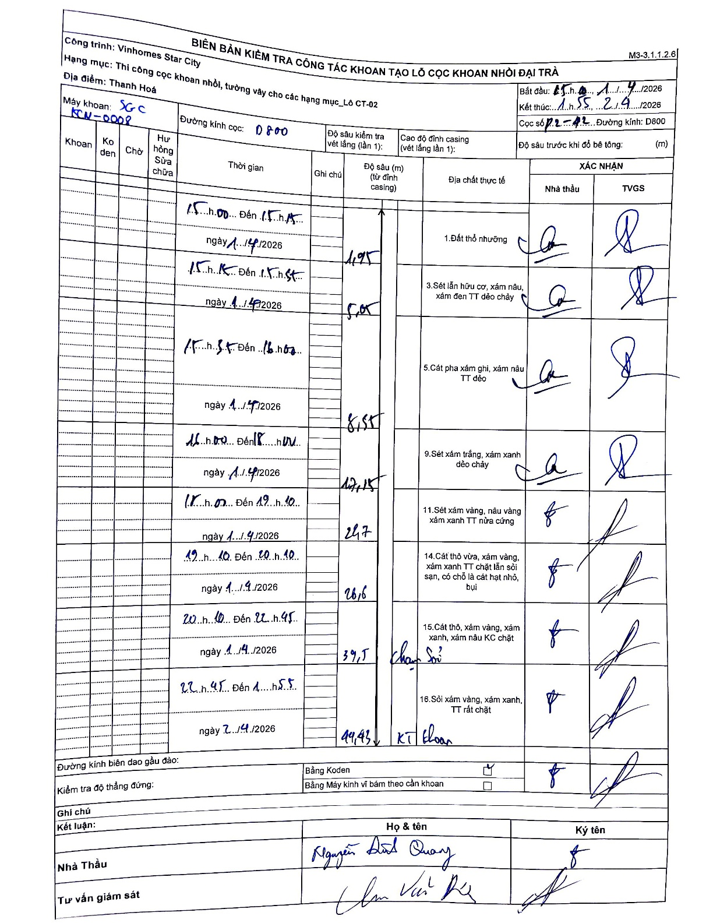
Dự án | Star City Thanh Hóa
Hạng mục | Thi công cọc khoan nhồi, tường vây cho các hạng mục_Lô CT-02
Tên bộ phận | Thi công cọc khoan nhồi
Số hiệu cọc | P2-42
Tên Máy khoan | SGC-KCN0008
Đường kính | D800
Bắt đầu thi công | 15:00 01/04/2026
Kết thúc thi công | 01:55 02/04/2026

Địa chất TT | Đường kính | Mô tả lớp thiết kế | Từ (h) | Đến (h) | Cao độ từ | Cao độ đến | T.Gian (h) | Dài (m) | V (m/h) | Ghi chú
Đất thổ nhưỡng | D800 | Đất thổ nhưỡng | 15:00 01/04/2026 | 15:15 01/04/2026 | 0 | -1.95 | 0.25 | 1.95 | 7.8
2 | D800 | Sét lẫn hữu cơ, xám nâu, xám đen TT dẻo chảy | 15:15 01/04/2026 | 15:45 01/04/2026 | -1.95 | -5.05 | 0.5 | 3.1 | 6.2
3 | D800 | Cát pha xám ghi, xám nâu TT dẻo | 15:45 01/04/2026 | 16:00 01/04/2026 | -5.05 | -8.55 | 0.25 | 3.5 | 14
4 | D800 | Sét xám trắng, xám xanh dẻo chảy | 16:00 01/04/2026 | 18:00 01/04/2026 | -8.55 | -12.15 | 2 | 3.6 | 1.8
5 | D800 | Sét xám vàng, nâu vàng xám xanh TT nửa cứng | 18:00 01/04/2026 | 19:10 01/04/2026 | -12.15 | -21.7 | 1.17 | 9.55 | 8.19
6 | D800 | Cát thô vừa, xám vàng, xám xanh TT chặt lẫn sỏi sạn, có chỗ là cát hạt nhỏ, bụi | 19:10 01/04/2026 | 20:10 01/04/2026 | -21.7 | -28.6 | 1 | 6.9 | 6.9
7 | D800 | Cát thô, xám vàng, xám xanh, xám nâu KC chặt | 20:10 01/04/2026 | 22:45 01/04/2026 | -28.6 | -39.7 | 2.58 | 11.1 | 4.3
8 | D800 | Sỏi xám vàng, xám xanh, TT rất chặt | 22:45 01/04/2026 | 01:55 02/04/2026 | -39.7 | -44.43 | 3.17 | 4.73 | 1.49

ẢNH BIÊN BẢN GỐC

